Figure 1
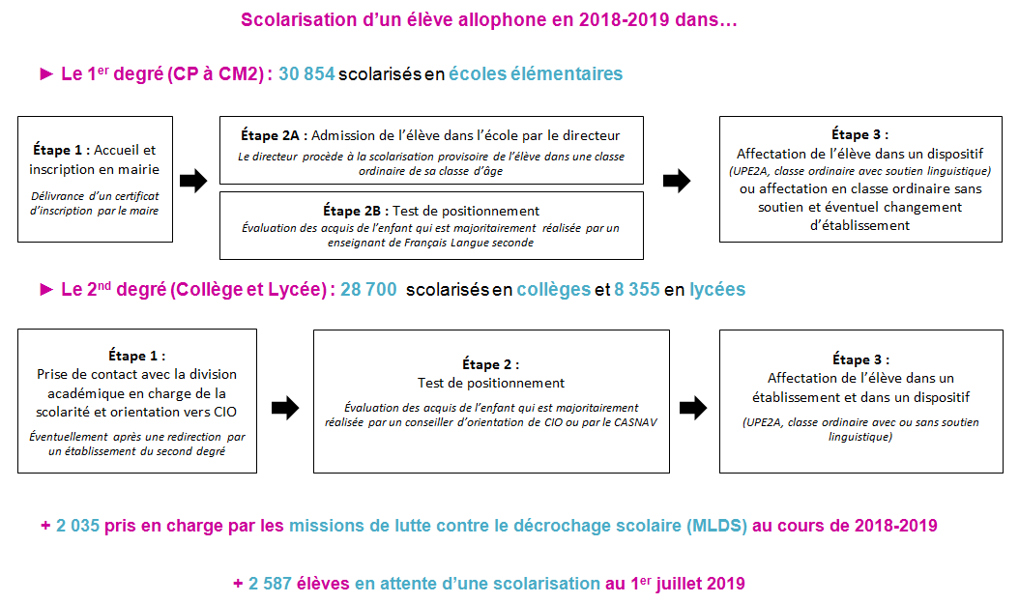
1 - Organisation de l'accueil des élèves allophones

Réf. : Note d'information, n° 20.39© DEPP | © DEPP

Figure 3
3 - Nombre d’élèves allophones pour 1 000 élèves scolarisés dans le 1er ou 2nd degré en 2018-2019
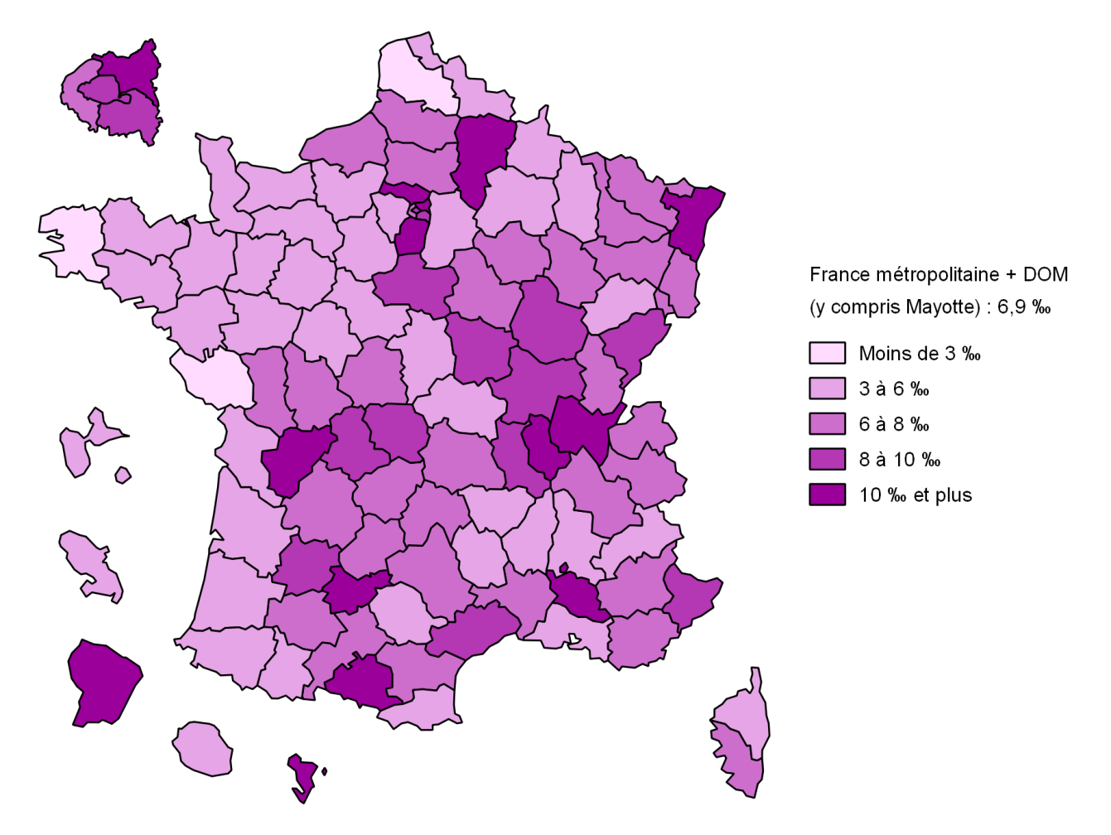

Lecture : en 2018-2019, pour 1 000 élèves scolarisés dans le 1er ou 2nd degré, 6,9 sont allophones.
Champ : élèves allophones scolarisés dans le 1er ou 2nd degré en 2018-2019, hors MLDS, qu'ils soient arrivés ou non en cours d'année.
Source : MENJS-DEPP, enquête EANA 2018-2019.
 | © DEPP
Réf. : Note d'information, n° 20.39© DEPP

Figure 5
5 - Retard scolaire des élèves allophones en élémentaire et au collège

 |  |  | Élémentaire | Collège
 |  | « À l'heure » et en avance | 71.4% | 39.3%
 |  | En retard d'un an | 25.5% | 44.2%
 |  | En retard de deux ans | 2.6% | 14.5%
 |  | En retard de trois ans ou plus | 0.5% | 2.1%

Champ : élèves allophones scolarisés en élémentaire ou au collège lors de l'année scolaire 2018-2019, qu'ils soient arrivés ou non en cours d'année.
Source : MENJS-DEPP, enquête EANA 2018-2019.
Réf. : Note d'information, n° 20.39© DEPP | © DEPP

T1 Effectifs académiques
Effectifs d'élèves allophones nouvellement arrivés scolarisés en 2018-2019 par académie - hors jeunes pris en charge par les Missions de lutte contre le décrochage scolaire (MLDS)

Précisions méthodologiques
Les données utilisées proviennent de l’exploitation de l’enquête de la DEPP sur les élèves allophones nouvellement arrivés en France menée au cours de l’année scolaire 2018-2019.
Depuis la rentrée 2014, l’enquête recueille des données individuelles auprès des structures responsables de la scolarisation et du suivi pédagogique de ces élèves : les Centres académiques pour la scolarisation des enfants allophones nouvellement arrivés et des enfants issus de familles itinérantes et de voyageurs (CASNAV) et les directions des services départementaux de l'éducation nationale (DSDEN).
Le champ de l’enquête regroupe tous les élèves allophones du CP jusqu’à la terminale, sans condition d’âge.
Les enfants et jeunes allophones pour lesquels aucune démarche de scolarisation n’a été faite ne sont pas dans le champ de l’enquête. Seuls ceux scolarisés ou en attente d’une scolarisation sont pris en compte.
Élève allophone - Est considéré comme élève allophone nouvellement arrivé tout élève ayant des besoins éducatifs particuliers dans l’apprentissage du français langue seconde (FLS) qui a été mis en évidence par un test de positionnement. Il peut également concerner les apprentissages scolaires de manière générale.
Parmi les élèves allophones, il convient de distinguer :
- ceux scolarisés dans l’élémentaire, en collège et en lycée (67 910);
- ceux pris en charge dans les Missions de Lutte contre le Décrochage Scolaire – MLDS (2 035);
- ceux en attente d’une scolarisation (2 587).
Un élève allophone le demeure tout au long de sa scolarité mais il est allophone ‘nouvellement’ arrivé’ tant que le besoin éducatif existe. L’élève sort donc du champ de l’enquête dès qu’il devient autonome en français et que son besoin éducatif disparait.
Dans cette définition, il faut entendre par «élève» le statut d’un enfant qui fréquente un établissement scolaire (public ou privé) ou pour lequel une démarche de scolarisation a été entreprise.
Autrement dit, un enfant qui serait instruit dans sa famille et aurait des besoins spécifiques en français langue seconde, ne fait pas partie du champ de l’enquête.
De la même façon, un jeune âgé de 16 à 18 ans ayant des besoins spécifiques en français langue seconde, non engagé dans une démarche de scolarisation, mais pris en charge par une autre structure que l’éducation nationale (par exemple association ou mission locale), ne relève pas du champ de l’enquête.
Dès les années 1970, des mesures ont été prises pour accueillir et scolariser ces élèves. Elles se sont traduites par la création de structures d’accueil spécifiques à l’école, au collège ou au lycée. Ces élèves qui arrivent tout au long de l’année sont scolarisés en partie ou entièrement dans ces dispositifs particuliers et bénéficient notamment d’un soutien linguistique, tout en étant inscrits dans un cursus ordinaire. L’objectif recherché est qu’ils s’insèrent progressivement et le plus rapidement possible dans une classe ordinaire.
Soutien – Dispositif d'aide (UPE2A, soutien linguistique, module d’accueil temporaire) dans lequel est scolarisé en partie ou entièrement un élève allophone lors de son entrée dans le système éducatif français.

Académies et régions académiques | Écoles élémentaires |  | Second degré |  |  |  | Ensemble
 | Effectifs d'élèves | Part bénéficiant d'un soutien (%) | Collèges |  | Lycées |  | Effectifs d'élèves | Part bénéficiant d'un soutien (%)
 |  |  | Effectifs d'élèves | Part bénéficiant d'un soutien (%) | Effectifs d'élèves | Part bénéficiant d'un soutien (%)
Clermont-Ferrand | 427 | 92 | 497 | 99 | 162 | 99 | 1,086 | 96
Grenoble | 1,590 | 94 | 1,540 | 98 | 440 | 97 | 3,570 | 96
Lyon | 2,585 | 95 | 1,981 | 98 | 441 | 87 | 5,007 | 95
Auvergne-Rhône-Alpes | 4,602 | 94 | 4,018 | 98 | 1,044 | 93 | 9,664 | 96
Besançon | 431 | 59 | 508 | 97 | 305 | 96 | 1,244 | 84
Dijon | 833 | 96 | 706 | 91 | 348 | 94 | 1,887 | 94
Bourgogne-Franche-Comté | 1,264 | 83 | 1,214 | 93 | 653 | 95 | 3,131 | 90
Bretagne (Rennes) | 877 | 67 | 706 | 97 | 296 | 90 | 1,879 | 82
Centre-Val de Loire (Orléans-Tours) | 796 | 81 | 1,007 | 83 | 242 | 68 | 2,045 | 81
Corse | 73 | 88 | 124 | 98 | 41 | 98 | 238 | 95
Nancy-Metz | 1,249 | 73 | 694 | 99 | 120 | 84 | 2,063 | 83
Reims | 448 | 98 | 345 | 99 | 212 | 98 | 1,005 | 99
Strasbourg | 1,043 | 87 | 1,163 | 96 | 183 | 95 | 2,389 | 92
Grand Est | 2,740 | 83 | 2,202 | 98 | 515 | 94 | 5,457 | 90
Amiens | 949 | 86 | 1,006 | 93 | 486 | 94 | 2,441 | 91
Lille | 962 | 84 | 895 | 95 | 742 | 80 | 2,599 | 86
Hauts-de-France | 1,911 | 85 | 1,901 | 94 | 1,228 | 85 | 5,040 | 88
Créteil | 3,009 | 96 | 2,563 | 95 | 490 | 93 | 6,062 | 95
Paris | 701 | 98 | 981 | 100 | 506 | 100 | 2,188 | 99
Versailles | 3,500 | 95 | 3,709 | 98 | 638 | 98 | 7,847 | 97
Île-de-France | 7,210 | 96 | 7,253 | 98 | 1,634 | 97 | 16,097 | 97
Caen | 285 | 43 | 358 | 84 | 283 | 78 | 926 | 69
Rouen | 559 | 72 | 983 | 87 | 242 | 74 | 1,784 | 81
Normandie | 844 | 62 | 1,341 | 87 | 525 | 76 | 2,710 | 77
Bordeaux | 1,079 | 83 | 1,017 | 96 | 259 | 87 | 2,355 | 89
Limoges | 322 | 49 | 344 | 79 | 127 | 55 | 793 | 63
Poitiers | 606 | 68 | 755 | 89 | 193 | 70 | 1,554 | 78
Nouvelle-Aquitaine | 2,007 | 73 | 2,116 | 91 | 579 | 74 | 4,702 | 81
Montpellier | 1,338 | 88 | 1,224 | 97 | 356 | 94 | 2,918 | 92
Toulouse | 1,124 | 73 | 1,478 | 87 | 266 | 80 | 2,868 | 81
Occitanie | 2,462 | 81 | 2,702 | 92 | 622 | 88 | 5,786 | 87
Pays de la Loire (Nantes) | 1,124 | 77 | 1,037 | 93 | 367 | 95 | 2,528 | 86
Aix-Marseille | 1,593 | 95 | 976 | 98 | 367 | 88 | 2,936 | 95
Nice | 1,098 | 89 | 921 | 99 | 113 | 55 | 2,132 | 91
Provence-Alpes-Côte d'Azur | 2,691 | 92 | 1,897 | 99 | 480 | 80 | 5,068 | 94
France métropolitaine * | 28,480 | 87 | 27,397 | 95 | 8,209 | 89 | 64,086 | 90
Guadeloupe | 154 | 95 | 225 | 96 | 60 | 95 | 439 | 96
Guyane | 665 | 89 | 100 | 95 | 0 |  | 765 | 90
Martinique | 89 | 65 | 94 | 86 | 24 | 83 | 207 | 77
La Réunion | 405 | 86 | 282 | 75 | 61 | 72 | 748 | 81
Mayotte | 1,064 | 92 | 602 | 96 | 1 | 100 | 1,667 | 94
DOM * | 2,374 | 89 | 1,303 | 91 | 146 | 83 | 3,823 | 90
France métropolitaine + DOM * | 30,854 | 87 | 28,700 | 95 | 8,355 | 89 | 67,909 | 90
► Champ : Élèves allophones scolarisés dans le 1er ou 2nd degré en 2018-2019, qu'ils soient arrivés ou non en cours d'année. Hors élèves pris en charge en MLDS. France métropolitaine + DOM, Public + Privé.
Source : MENJ-MESRI-DEPP, enquête EANA 2018-2019. |  |  |  |  |  |  |  | © DEPP
* Certains élèves changent d'académie de scolarisation en cours d'année scolaire. Dans ce cas, ils sont comptabilisés par les deux académies. En revanche, ils ne sont comptabilisés qu'une fois dans l'effectif national. Ainsi, la somme des effectifs par académie ne correspond pas à l'effectif national d'élèves allophones (ainsi qu’aux effectifs France métropolitaine et DOM).

T2 Effectifs départementaux
Effectifs d'élèves allophones nouvellement arrivés scolarisés en 2018-2019 par département - hors jeunes pris en charge par les Missions de lutte contre le décrochage scolaire (MLDS)

Précisions méthodologiques
Les données utilisées proviennent de l’exploitation de l’enquête de la DEPP sur les élèves allophones nouvellement arrivés en France menée au cours de l’année scolaire 2018-2019.
Depuis la rentrée 2014, l’enquête recueille des données individuelles auprès des structures responsables de la scolarisation et du suivi pédagogique de ces élèves : les Centres académiques pour la scolarisation des enfants allophones nouvellement arrivés et des enfants issus de familles itinérantes et de voyageurs (CASNAV) et les directions des services départementaux de l'éducation nationale (DSDEN).
Le champ de l’enquête regroupe tous les élèves allophones du CP jusqu’à la terminale, sans condition d’âge.
Les enfants et jeunes allophones pour lesquels aucune démarche de scolarisation n’a été faite ne sont pas dans le champ de l’enquête. Seuls ceux scolarisés ou en attente d’une scolarisation sont pris en compte.
Élève allophone - Est considéré comme élève allophone nouvellement arrivé tout élève ayant des besoins éducatifs particuliers dans l’apprentissage du français langue seconde (FLS) qui a été mis en évidence par un test de positionnement. Il peut également concerner les apprentissages scolaires de manière générale.
Parmi les élèves allophones, il convient de distinguer :
- ceux scolarisés dans l’élémentaire, en collège et en lycée (67 910);
- ceux pris en charge dans les Missions de Lutte contre le Décrochage Scolaire – MLDS (2 035);
- ceux en attente d’une scolarisation (2 587).
Un élève allophone le demeure tout au long de sa scolarité mais il est allophone ‘nouvellement’ arrivé’ tant que le besoin éducatif existe. L’élève sort donc du champ de l’enquête dès qu’il devient autonome en français et que son besoin éducatif disparait.
Dans cette définition, il faut entendre par «élève» le statut d’un enfant qui fréquente un établissement scolaire (public ou privé) ou pour lequel une démarche de scolarisation a été entreprise.
Autrement dit, un enfant qui serait instruit dans sa famille et aurait des besoins spécifiques en français langue seconde, ne fait pas partie du champ de l’enquête.
De la même façon, un jeune âgé de 16 à 18 ans ayant des besoins spécifiques en français langue seconde, non engagé dans une démarche de scolarisation, mais pris en charge par une autre structure que l’éducation nationale (par exemple association ou mission locale), ne relève pas du champ de l’enquête.
Dès les années 1970, des mesures ont été prises pour accueillir et scolariser ces élèves. Elles se sont traduites par la création de structures d’accueil spécifiques à l’école, au collège ou au lycée. Ces élèves qui arrivent tout au long de l’année sont scolarisés en partie ou entièrement dans ces dispositifs particuliers et bénéficient notamment d’un soutien linguistique, tout en étant inscrits dans un cursus ordinaire. L’objectif recherché est qu’ils s’insèrent progressivement et le plus rapidement possible dans une classe ordinaire.
Soutien – Dispositif d'aide (UPE2A, soutien linguistique, module d’accueil temporaire) dans lequel est scolarisé en partie ou entièrement un élève allophone lors de son entrée dans le système éducatif français.

Académies | Département | Effectifs d'élèves allophones nouvellement arrivés |  |  | Ensemble
 |  | Écoles élémentaires | Collèges | Lycées | Effectifs d'élèves | Part bénéficiant d'un soutien (%)
PARIS | Paris | 701 | 981 | 506 | 2,188 | 99
AIX-MARSEILLE | Alpes-de-Haute-Provence | 44 | 89 | 34 | 167 | 96
 | Hautes-Alpes | 46 | 47 | 15 | 108 | 79
 | Bouches-du-Rhône | 1,004 | 445 | 170 | 1,619 | 96
 | Vaucluse | 499 | 395 | 148 | 1,042 | 95
BESANCON | Doubs | 269 | 291 | 161 | 721 | 82
 | Jura | 68 | 123 | 67 | 258 | 92
 | Haute-Saône | 39 | 27 | 45 | 111 | 86
 | Territoire de Belfort | 55 | 67 | 32 | 154 | 77
BORDEAUX | Dordogne | 136 | 179 | 59 | 374 | 99
 | Gironde | 486 | 422 | 92 | 1,000 | 88
 | Landes | 67 | 88 | 19 | 174 | 82
 | Lot-et-Garonne | 159 | 189 | 39 | 387 | 91
 | Pyrénées-Atlantiques | 231 | 139 | 50 | 420 | 84
CAEN | Calvados | 160 | 181 | 130 | 471 | 51
 | Manche | 66 | 100 | 97 | 263 | 100
 | Orne | 59 | 77 | 56 | 192 | 70
CLERMONT-FERRAND | Allier | 103 | 94 | 6 | 203 | 95
 | Cantal | 40 | 62 | 21 | 123 | 93
 | Haute-Loire | 67 | 68 | 15 | 150 | 99
 | Puy-de-Dôme | 217 | 273 | 120 | 610 | 96
DIJON | Côte-dOr | 309 | 198 | 192 | 699 | 99
 | Nièvre | 112 | 110 | 32 | 254 | 90
 | Saône-et-Loire | 264 | 282 | 98 | 644 | 97
 | Yonne | 148 | 116 | 26 | 290 | 75
GRENOBLE | Ardèche | 90 | 107 | 39 | 236 | 99
 | Drôme | 223 | 128 | 64 | 415 | 96
 | Isère | 720 | 641 | 184 | 1,545 | 93
 | Savoie | 157 | 232 | 68 | 457 | 99
 | Haute-Savoie | 400 | 432 | 85 | 917 | 99
LILLE | Nord | 816 | 683 | 514 | 2,013 | 86
 | Pas-de-Calais | 146 | 212 | 228 | 586 | 88
LYON | Ain | 544 | 414 | 57 | 1,015 | 98
 | Loire | 552 | 421 | 105 | 1,078 | 93
 | Rhône | 1,489 | 1,146 | 279 | 2,914 | 95
MONTPELLIER | Aude | 163 | 143 | 27 | 333 | 85
 | Gard | 378 | 287 | 61 | 726 | 91
 | Hérault | 609 | 600 | 201 | 1,410 | 94
 | Lozère | 24 | 28 | 8 | 60 | 85
 | Pyrénées-Orientales | 164 | 166 | 59 | 389 | 96
NANCY | Meurthe-et-Moselle | 324 | 299 | 18 | 641 | 90
 | Meuse | 37 | 54 | 43 | 134 | 100
 | Moselle | 748 | 223 | 0 | 971 | 81
 | Vosges | 140 | 118 | 59 | 317 | 65
POITIERS | Charente | 158 | 236 | 83 | 477 | 64
 | Charente-Maritime | 134 | 130 | 11 | 275 | 97
 | Deux-Sèvres | 149 | 175 | 21 | 345 | 80
 | Vienne | 165 | 214 | 78 | 457 | 81
RENNES | Côtes-dArmor | 144 | 136 | 107 | 387 | 72
 | Finistère | 155 | 91 | 38 | 284 | 80
 | Ille-et-Vilaine | 389 | 355 | 109 | 853 | 87
 | Morbihan | 189 | 124 | 42 | 355 | 83
STRASBOURG | Bas-Rhin | 712 | 810 | 76 | 1,598 | 92
 | Haut-Rhin | 331 | 353 | 107 | 791 | 93
TOULOUSE | Ariège | 69 | 108 | 24 | 201 | 49
 | Aveyron | 68 | 115 | 36 | 219 | 84
 | Haute-Garonne | 486 | 747 | 85 | 1,318 | 83
 | Gers | 100 | 56 | 15 | 171 | 71
 | Lot | 78 | 65 | 14 | 157 | 98
 | Hautes-Pyrénées | 28 | 79 | 24 | 131 | 90
 | Tarn | 87 | 137 | 44 | 268 | 94
 | Tarn-et-Garonne | 208 | 171 | 24 | 403 | 75
NANTES | Loire-Atlantique | 588 | 500 | 191 | 1,279 | 85
 | Maine-et-Loire | 220 | 193 | 25 | 438 | 91
 | Mayenne | 38 | 93 | 28 | 159 | 55
 | Sarthe | 160 | 106 | 88 | 354 | 87
 | Vendée | 118 | 145 | 35 | 298 | 97
ORLEANS-TOURS | Cher | 70 | 44 | 15 | 129 | 86
 | Eure-et-Loir | 36 | 177 | 39 | 252 | 73
 | Indre | 78 | 66 | 22 | 166 | 69
 | Indre-et-Loire | 200 | 253 | 35 | 488 | 85
 | Loir-et-Cher | 42 | 83 | 20 | 145 | 82
 | Loiret | 370 | 384 | 111 | 865 | 83
REIMS | Ardennes | 68 | 74 | 76 | 218 | 100
 | Aube | 140 | 124 | 29 | 293 | 100
 | Marne | 193 | 85 | 63 | 341 | 97
 | Haute-Marne | 47 | 62 | 44 | 153 | 98
AMIENS | Aisne | 303 | 353 | 211 | 867 | 91
 | Oise | 437 | 445 | 144 | 1,026 | 90
 | Somme | 209 | 208 | 131 | 548 | 92
ROUEN | Eure | 168 | 273 | 35 | 476 | 85
 | Seine-Maritime | 391 | 710 | 207 | 1,308 | 79
LIMOGES | Corrèze | 72 | 137 | 28 | 237 | 53
 | Creuse | 57 | 34 | 32 | 123 | 45
 | Haute-Vienne | 193 | 173 | 67 | 433 | 73
NICE | Alpes-Maritimes | 668 | 526 | 55 | 1,249 | 92
 | Var | 430 | 395 | 58 | 883 | 90
CRETEIL | Seine-et-Marne | 704 | 527 | 133 | 1,364 | 88
 | Seine-Saint-Denis | 1,381 | 1,267 | 154 | 2,802 | 98
 | Val-de-Marne | 924 | 769 | 203 | 1,896 | 98
VERSAILLES | Yvelines | 640 | 635 | 74 | 1,349 | 93
 | Essonne | 938 | 1,225 | 234 | 2,397 | 95
 | Hauts-de-Seine | 806 | 833 | 152 | 1,791 | 99
 | Val-d Oise | 1,116 | 1,016 | 178 | 2,310 | 99
CORSE | Corse-du-Sud | 28 | 73 | 16 | 117 | 95
 | Haute-Corse | 45 | 51 | 25 | 121 | 95
France métropolitaine * |  | 28,480 | 27,397 | 8,209 | 64,086 | 90
REUNION | La Réunion | 405 | 282 | 61 | 748 | 81
MARTINIQUE | Martinique | 89 | 94 | 24 | 207 | 77
GUADELOUPE | Guadeloupe | 154 | 225 | 60 | 439 | 96
GUYANE | Guyane | 665 | 100 | 0 | 765 | 90
MAYOTTE | Mayotte | 1,064 | 602 | 1 | 1,667 | 94
DOM * |  | 2,374 | 1,303 | 146 | 3,823 | 90
France métropolitaine + DOM * |  | 30,854 | 28,700 | 8,355 | 67,909 | 90
► Champ : Ensemble des élèves allophones nouvellement arrivés scolarisés en 2018-2019, qu’ils soient arrivés ou non en cours d’année, du CP jusqu’à la terminale, sans condition d’âge. France métropolitaine + DOM, Public + Privé.
Source : MENJ-MESRI-DEPP, enquête EANA 2018-2019. |  |  |  |  |  | © DEPP
* Certains élèves changent d'académie de scolarisation en cours d'année scolaire. Dans ce cas, ils sont comptabilisés par les deux académies. En revanche, ils ne sont comptabilisés qu'une fois dans l'effectif national. Ainsi, la somme des effectifs par académie ne correspond pas à l'effectif national d'élèves allophones (ainsi qu’aux effectifs France métropolitaine et DOM) .

Source-Champ
Source, Champ et Définition
Les données utilisées proviennent de l’exploitation de l’enquête de la DEPP sur les élèves allophones nouvellement arrivés en France menée au cours de l’année scolaire 2018-2019.
Depuis la rentrée 2014, l’enquête recueille des données individuelles auprès des structures responsables de la scolarisation et du suivi pédagogique de ces élèves : les Centres académiques pour la scolarisation des enfants allophones nouvellement arrivés et des enfants issus de familles itinérantes et de voyageurs (CASNAV) et les directions des services départementaux de l'éducation nationale (DSDEN).
Le champ de l’enquête regroupe tous les élèves allophones du CP jusqu’à la terminale, sans condition d’âge. Il n’existe pas de dispositif spécifique pour les élèves allophones scolarisés en école maternelle. Les moins de 6 ans ne font donc pas partie du champ de l’enquête.
Les enfants et jeunes allophones pour lesquels aucune démarche de scolarisation n’a été faite ne sont pas dans le champ de l’enquête. Seuls ceux scolarisés ou en attente d’une scolarisation sont pris en compte.
Élève allophone nouvellement arrivé
Est considéré comme élève allophone nouvellement arrivé tout élève ayant des besoins éducatifs particuliers. Ce besoin concerne tout d’abord l’apprentissage du français langue seconde (FLS) qui a été mis en évidence par un test de positionnement. Il peut également concerner les apprentissages scolaires de manière générale.
Parmi les élèves allophones, il convient de distinguer :
- ceux scolarisés dans l’élémentaire, en collège et en lycée (67 909)
- ceux pris en charge dans les Missions de Lutte contre le Décrochage Scolaire – MLDS (2 035)
- ceux en attente d’une scolarisation (2 587).
Un élève allophone le demeure tout au long de sa scolarité mais il est allophone ‘nouvellement’ arrivé’ tant que le besoin éducatif existe. L’élève sort donc du champ de l’enquête dès qu’il devient autonome en français et que son besoin éducatif disparait.
Dans cette définition, il faut entendre par «élève» le statut d’un enfant qui fréquente un établissement scolaire (public ou privé) ou pour lequel une démarche de scolarisation a été entreprise.
Autrement dit, un enfant qui serait instruit dans sa famille et aurait des besoins spécifiques en français langue seconde, ne fait pas partie du champ de l’enquête.
De la même façon, un jeune âgé de 16 à 18 ans ayant des besoins spécifiques en français langue seconde, non engagé dans une démarche de scolarisation, mais pris en charge par une autre structure que l’éducation nationale (par exemple association ou mission locale), ne relève pas du champ de l’enquête.
Français Langue Seconde - FLS
Langue apprise dans un second temps, après la langue maternelle, et qui joue un rôle privilégié dans le développement de l’individu (langue de communication, de socialisation et de scolarisation).
À ne pas confondre avec le Français Langue Etrangère - FLE - qui est la langue enseignée à des apprenants non francophones, en France (de façon temporaire) ou à l’étranger.

Réf. : Note d'information, n° 20.39© DEPP

Bibliographie
Bibliographie
BRUN L. et LE CAIGNEC E., "64 350 élèves allophones nouvellement arrivés en 2017-2018 : 8 sur 10 étaient déjà scolarisés précédemment", Note d'information, n°19.52, MENJ-DEPP.
ROBIN J, "60 700 élèves allophones en 2016-2017 : 90 % bénéficient d'un soutien linguistique", Note d'information, n°18.15, MEN-DEPP.
ROBIN J. et TOUAHIR M, "Année scolaire 2014-2015 : 52 500 élèves allophones scolarisés dont 15 300 l'étaient déjà l'année précédente", Note d'information, n°15,35, MEN-DEPP.
Circulaire DGESCO n° 2012-141 du 2-10-2012 "Organisation de la scolarité des élèves allophones nouvellement arrivés".

Réf. : Note d'information, n° 20.39© DEPP

